Накладная-№3
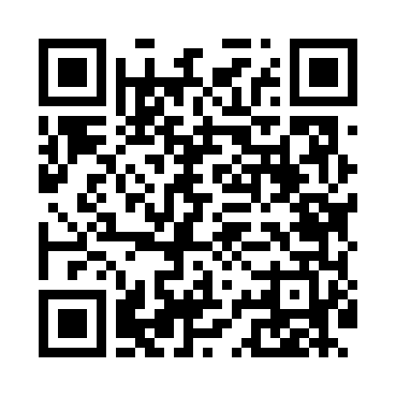
Номер товарно-транспортной накладной: |  |  | Торговый представитель: Kamol aka
Поставщик: Toshkent falcon fly 2 |  |  | Телефон торгового представителя: +998979626299
Дата отгрузки: 07.11.2025 |  |  | Контрагент: Dona zakass
Дата консигнации: |  |  | Адрес:
Доставщик: |  |  | Телефон:
Телефон доставщика:
Время заказа: 07.11.2025 11:12:36
№ | Штрих-код | Название товаров (работ,услуг) | Количество | Количество в кейсе | Цена | Сумма
 |  |  | 398 |  |  | 724.8
1 | 5401044688981 | Пластиковый салатница JB-8983 PC CUP DB-306-2 1 | 396 | 8 коробка, 12 шт. | 1.80 | 712.80
2 | 6956780013386 | Ёғоч лопатка 39см DB-13-38 | 1 | 1 шт. | 1 | 1
3 | 6941634455436 | Стеклянные фужеры синий цвет , в одной упаков ке , 6 шт DB-44-1 | 1 | 1 шт. | 11 | 11
Итого: 724.8$|->UZS: 9,060,000.00

